Sheet1
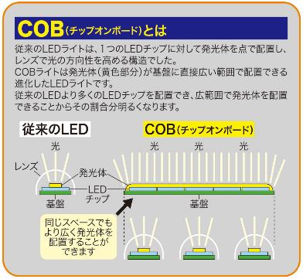
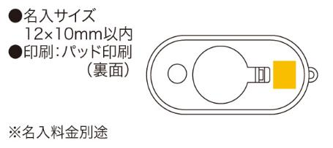
提 案 書

COBハイパワーカラビナライト |  | 参考上代 | ¥500 | 販売価格
 |  | （税別） |  | （税別）
【JAN】 | 4562121885370
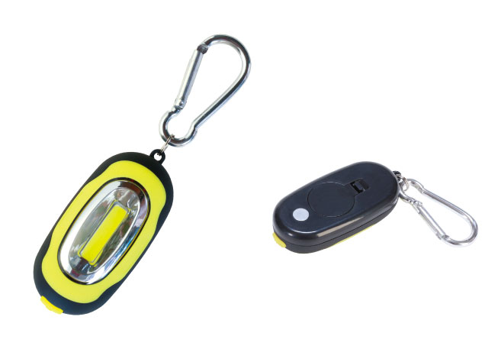 |  |  | 【商品番号】 6770 【本体サイズ】 74×33×22mm・27ｇ 【パッケージサイズ】 79×31×50mm・35ｇ 【個装形態】 化粧箱入 【材質】 ABS樹脂・アルミ・磁石 【入数】 240 【商品説明】 光の強弱と点滅の切り替えができるカラビナとマグネットの付いたCOB方式のハイパワーミニライト 【備考】 ボタン電池ＣＲ2032×2（モニター用添付） 【生産国】 中国

